상품제안서
[스누피전용 타월 컵 세트] 스누피 점프40 3장 스누피 3P 컵 세트 | 상품코드: F23155

 |  |  |  |  |  |  | 02-412-0044 | www.easy1.co.kr
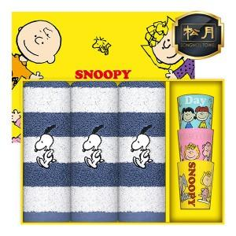

【상세/제작정보】 | 자수인쇄 자수크기,난이도,글자수에따라 추가비용 발생할수있습니다.(문의 필수)

【인쇄/포장옵션】 | 실크, 자수 / 포장불가능

【공급단가】 | 수량 | 50~ | 100~ | 500~ | 1,000~ | 2,000~
*VAT별도 | 단가 | 28,110원 | 27,100원 | 26,100원 | 25,100원 | 24,090원

【상품 URL】 | https://dev.easy1.co.kr:443/src/goods_detail.php?gdno=23155

